상품제안서
파스텔톤 컬러 6단 미니 UV 양우산 | 상품코드: S28181

 |  |  |  |  |  |  | 02-713-8555 | www.synergygift.co.kr
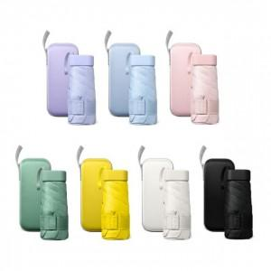 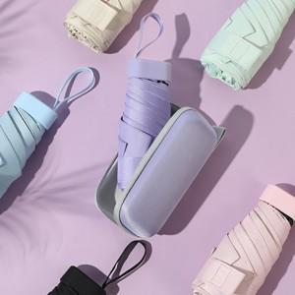 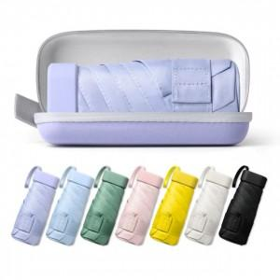

【상세/제작정보】 | <p><span style="font-size: 14pt;">블랙 파우치 레이저인쇄 불가&nbsp;</span></p><p>&nbsp;</p>

【인쇄/포장옵션】 | [손잡이] 실크1도, [손잡이] 레이저, [손잡이] 컬러, [파우치] 파우치실크1도, [파우치] 파우치레이저, [파우치] 파우치컬러 / 포장지포장

【공급단가】 | 수량 | 50~ | 100~ | 500~ | 1,000~ | 3,000~
*VAT별도 | 단가 | 6,690원 | 6,590원 | 6,430원 | 6,070원 | 5,810원

【상품 URL】 | https://www.synergygift.co.kr:443/src/goods_detail.php?gdno=28181

